正規化演習１
第３正規形まで正規化を行う。
※ 顧客の１回の注文に対して１枚の受注伝票が作られる。
顧客は１回の注文で１つ以上の商品を注文できる。
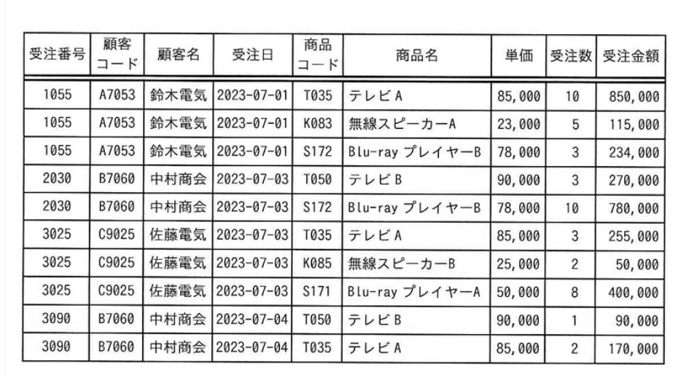

繰り返しがないので第１正規形
従属を考える

 |  |  |  | 受注番号+商品コードで１意になりそうなので主キーとする（赤）
 |  |  |  | （紫）と（緑）はそれぞれ主キーのうちの1つで１意になりそうなので部分関数従属
 |  |  |  | （青）は主キーではないが１意になりそうなので推移関数従属

 |  |  |  | （紫）と（緑）を別テーブルに分けると第２正規形

 |  |  |  | さらに（青）も別テーブルに分けると第３正規形

受注商品テーブル（赤の残り） | 受注伝票（紫の残り） |  |  | 顧客マスタ（青） |  | 商品マスタ（緑）
 | 受注番号 | 顧客 コード | 受注日 | 顧客 コード | 顧客名 | 商品 コード | 商品名 | 単価
 | 1055 | A7053 | 2023-07-01 | A7053 | 鈴木電気 | T035 | テレビA | 85,000
 | 2030 | B7060 | 2023-07-03 | B7060 | 中村商会 | K083 | 無線スピーカーA | 23,000
 | 3025 | C9025 | 2023-07-03 | C9025 | 佐藤電気 | S172 | Blu-rayプレイヤーB | 78,000
 | 3090 | B7060 | 2023-07-04 |  |  | T050 | テレビB | 90,000
 |  |  |  |  |  | K085 | 無線スピーカーB | 25,000
 |  |  |  |  |  | S171 | Blu-rayプレイヤーA | 50,000

午後問題演習１
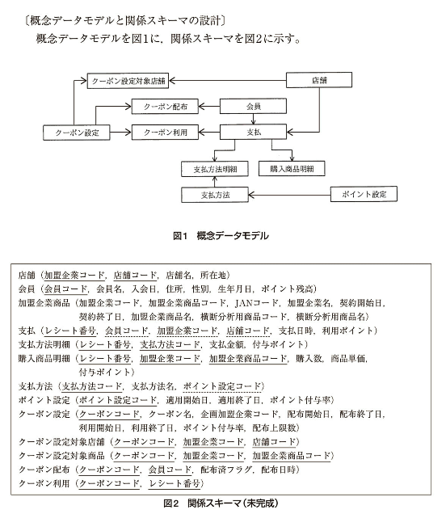
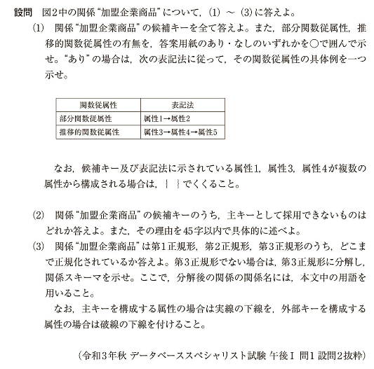
(１)

従属を考える

加盟企業コード | 加盟企業商品コード | JANコード | 加盟企業名 | 契約開始日 | 契約終了日 | 加盟企業商品名 | 横断分析用商品コード | 横断分析用商品名

候補キー： | {加盟企業コード、加盟企業商品コード}、{加盟企業コード、横断分析用商品コード}
部分関数従属性：あり 加盟企業コード→加盟企業名
推移的関数従属性：あり {加盟企業コード、加盟企業商品コード}→横断分析用商品コード→横断分析用商品名

(２) | {加盟企業コード、横断分析用商品コード}

 | 3.(2).③より、横断分析用商品コードは空の状態である可能性があるため

(３) | （部分関数従属があるため、）第１正規形
 | ①加盟企業商品テーブル（赤の残り）
 | 加盟企業コード | 加盟企業商品コード | JANコード | 加盟企業商品名 | 横断分析用商品コード

 | ②加盟企業コードテーブル（青）
 | 加盟企業コード | 加盟企業名 | 契約開始日 | 契約終了日
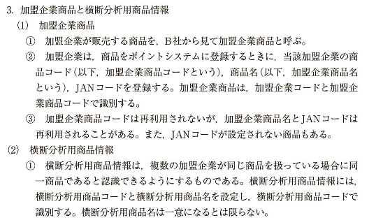
 | ③横断分析用商品コードテーブル（緑）
 | 横断分析用商品コード | 横断分析用商品名

